缺陷描述
缺陷描述
跟踪记录 |  | 实际完成时间 |  | 复审时间 | 2018-11-25
 |  | 开发组负责人签字 |  | 复查人签字 | 卞雯
 |  | 复查意见 | 已完成修改
缺陷1
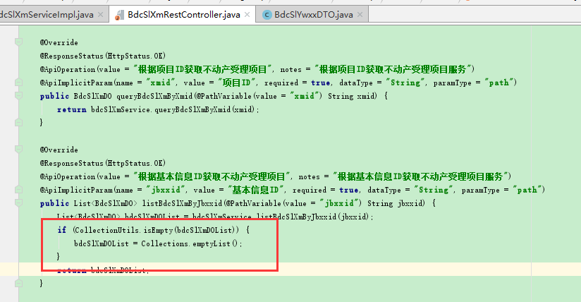
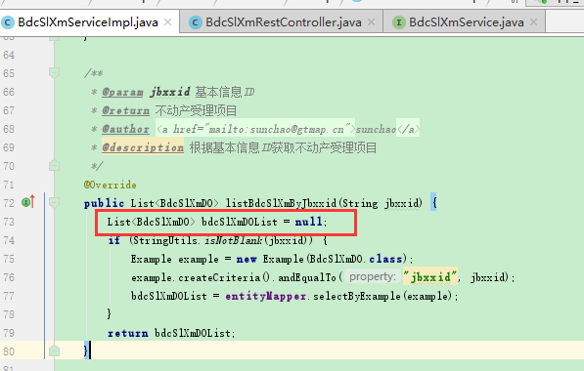 缺陷描述 | 缺陷截图 |  | 缺陷说明 |  | 缺陷已完成截图
 |  |  | 是否直接在service层new对象的时候就new一个空集合，这样传参为空或者查询不出值的时候返回的就是一个空集合，就不用再controller方法里面再次进行集合判空操作 |  | 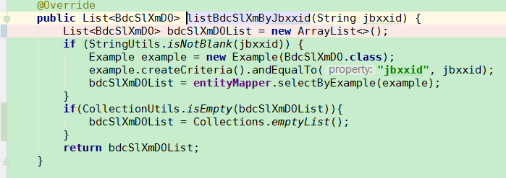
反馈记录 |  |  | 计划完成时间 |  | 缺陷类型
 |  |  | 原因说明
 |  |  | 原因说明
缺陷2
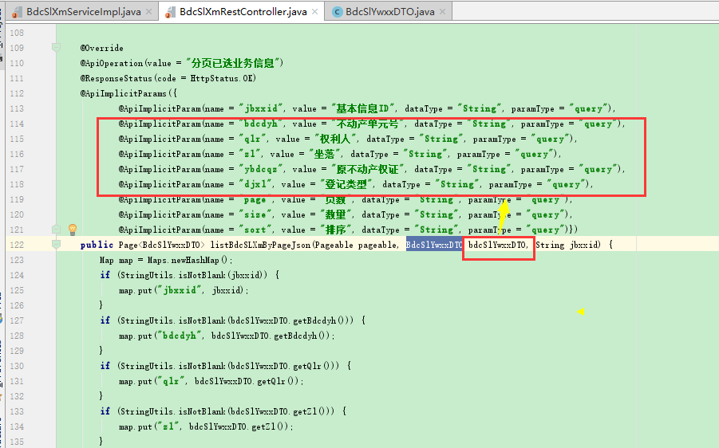 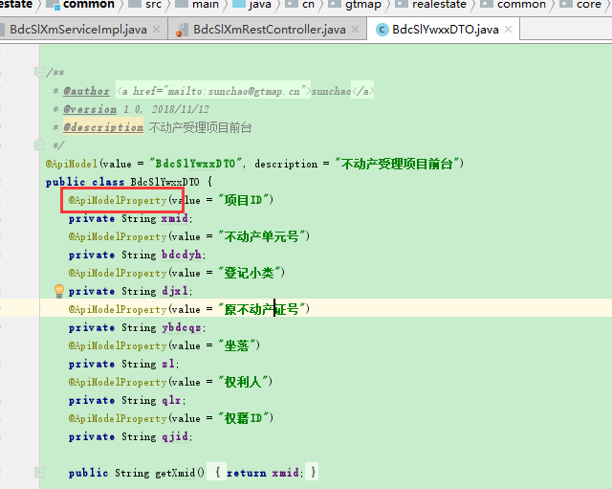 缺陷描述 | 缺陷截图 |  | 缺陷说明 |  | 缺陷已完成截图
 |  |  | 实体对象里面用了ApiModelProperty注解，就不需要再在controller的方法上面定义参数注解，避免不必要的重复代码，且如果实体类对象里的字段不需要显示在浏览器的页面上，可以在ApiModelProperty后加上hidden=true属性
反馈记录 |  |  | 计划完成时间 |  | 缺陷类型
 |  |  | 原因说明
 |  |  | 原因说明
缺陷3
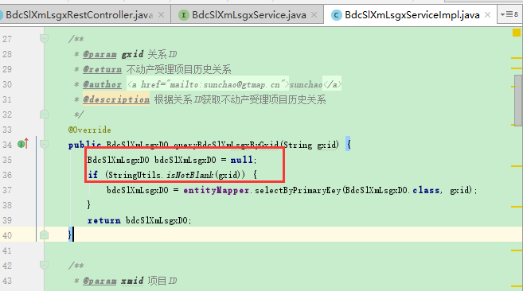 缺陷描述 | 缺陷截图 |  | 缺陷说明 |  | 缺陷已完成截图
 |  |  | 对于参数判断是否为空的情况，在里层进行变量声明，里层直接返回对象，若参数判断为空，直接return null即可，或者可以优先直接判断参数为空后抛出异常，这样做可以减少不必要的变量声明
反馈记录 |  |  | 计划完成时间 |  | 缺陷类型
 |  |  | 原因说明
 |  |  | 原因说明

